Cenários
Plano de Testes

Demanda/Atividade:
Descrição dos Cenários de Teste
Cenário | Descrição |  | Evidências da execução do teste
C1 | Aqui você descreve o cenário de testes |  | Cenário 1 | ok
C2 |  |  | Cenário 2 | Nok
C3 |  |  | Cenário 3 | Não Testado
C4 |  |  | Cenário 4 | Não Testado
C5 |  |  | Cenário 5 | Não Testado
C6 |  |  | Cenário 6 | Não Testado
C7 |  |  | Cenário 7 | Não Testado
C8 |  |  | Cenário 8 | Não Testado
C9 |  |  | Cenário 9 | Não Testado
C10 |  |  | Cenário 10 | Não Testado

ATENÇÃO: limpar e ocultar as pastas não utilizadas para manter a integridade das fórmulas
Sistemas Utilizados
Sistema |  | Link para acesso no ambiente de Homologação

Documentos de Apoio

Testes Realizados
10 | Total de Cenarios
2 | Cenarios Testados
8 | Cenarios Não Testados
1 | Cenarios OK
0 | Cenarios Bloqueados
1 | Cenarios Com Erro

Ev_C1
Cenário 1 - Aqui você descreve o cenário de testes | Home
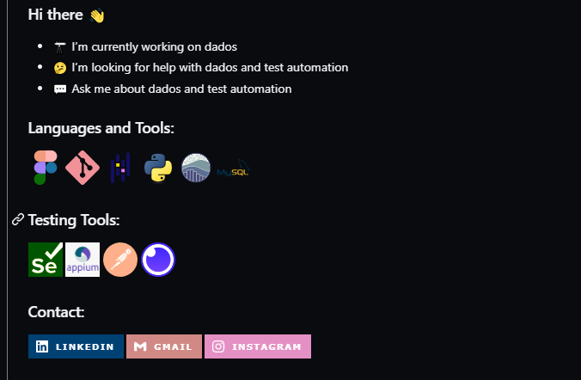 Evidencias de Testes

